0040001_記載例｜全部証明
...
・全部証明の場合は同一戸籍の者すべてを記載すること。
...
 |  |  |  |  |  | 全部証明
・特別な請求がない限り、戸籍の表示（本籍・筆頭者）・住民票コード・在外選挙人名簿登録市区町村名については省略すること。
...
・改ざん防止のため、年月日が１桁の場合は左に詰めて記入し、スペースができないようにすること。
斉藤 太郎
 |  | サイトウ タロウ
 | 昭和４０年５月１０日 |  |  | 【性別】 | 男
国外転出に当たる表記については、国外転出先、転出予定日に変更すること。
 | （省略）
 |  |  | （省略）
 | アメリカ合衆国
・指定都市・特別区も含め常に都道府県から記載する。
【理由】統一的かつ正確な表記を行うため。また、ホストＣＰＵ時代と異なり、現在は都道府県や市区町村名を省略せずとも十分な桁数を持てるため。
 | 平成２８年５月６日
 | 東京都千代田区永田町１丁目１１番３９号
 | 平成１５年４月６日
 | 東京都千代田区霞が関３丁目１番１号 トップヒル霞が関２０３
 | 平成７年９月１６日
 | 東京都千代田区霞が関２丁目１番２号 総務荘１０５号室
・住所の履歴のうち、最新の履歴を除くものについては取り消し線を付けること。
 | 平成２年６月２０日
斉藤 花子
 |  | サイトウ ハナコ
・項目名は法令の記載に合わせることを原則とするが、以下の項目については、（）内の法令用語よりもわかりやすい項目名もしくは十分に伝わると想定される省略名とする。
・生年月日（出生の年月日）
・性別（男女の別）
・住定日（住所を定めた年月日）
・国外転出先（国外転出である旨）
・転出予定日（転出予定年月日）
 | 昭和４２年９月７日 |  |  | 【性別】 | 女
 | （省略）
 | 東京都千代田区永田町１丁目１１番３９号
 | 平成１５年４月６日
 | 東京都千代田区霞が関３丁目１番１号 トップヒル霞が関２０３
 | 平成７年９月１６日
 | 東京都千代田区霞が関２丁目１番２号 総務荘１０５号室
 | 平成２年６月２０日
齋藤 春子
 | 東京都千代田区永田町１丁目１１番３９号
...
・消除となった者については消除となった旨を記載すること
・消除となった者が消除となった後に当該戸籍の「氏」の変更があった場合においても氏は消除時のものを表示すること。
 |  |  |  |  |  | 全部証明
 | 東京都千代田区霞が関２丁目１番２号 総務荘１０５号室
 | 平成２年６月２０日
斉藤 太一
 |  | サイトウ （名空欄）
 | 平成６年１２月６日 |  |  | 【性別】 | 男
 | （省略）
・特別な請求がない限り、備考は省略すること（編製年月日・改製記載年月日・消除となった者における誤記修正等・住所の履歴における誤記修正等・住所が空欄となったことに係る異動履歴を除く）。
 | 東京都千代田区永田町１丁目１１番３９号
 | 平成１５年４月６日
 | 東京都千代田区霞が関３丁目１番１号 トップヒル霞が関２０３
 | 平成７年９月１６日
・ページ内にちょうど収まった場合は、「以下余白」を省略すること。
...
氏名の振り仮名において氏又は名のみ法第17条の記載事項として記載される場合は注釈文を記載する。
...
 |  |  |  |  |  |  | 印

 | 東京都千代田区長 |  |  | 鈴木 一夫

 |  |  |  |  |  |  |  | この印は黒色です

0040001_記載例｜全部証明（特別の請求等）
...
・住民票コードについては４桁区切りにしてスペースを入れる。
【理由】見やすさの観点から自治体のニーズが高いと想定されるため。
 | 全部証明
...
男
...
男
...
・異動履歴を記載するかどうかを選択でき、記載することを選択した場合は、ここに示したように、対象者の氏名、異動日ごと、異動項目ごとに構造化し、異動前後がわかるように記載する。
・異動履歴単位の中で改ページ等が行われないようにすること。
...
・特別な請求がない限り、備考は省略すること（編製年月日・改製記載年月日・改製消除年月日・消除となった者における誤記修正等・住所の履歴における誤記修正等・住所が空欄となったことに係る異動履歴を除く）。
・備考欄（その他）を印字する場合も、事象単位の中で改ページ等がなされないこと。
...
氏名の振り仮名において氏又は名のみ法第17条の記載事項として記載される場合は注釈文を記載する。
...
 |  | 印
...
 |  |  | この印は黒色です

0040001_記載例｜個人証明
...
 | 個人証明
・個人証明の場合は対象となる者を記載すること。複数の個人を記載することも許容する。
...
男
...

0040002_記載例｜全部証明_除票
...
・以下の留意点等の他、各項目に関する記載上の留意点等については20.1.1を参照。
...
 |  |  | 全部証明
・除票となった場合は附票に記載されている者についてすべて「消除」と記載すること。
...
 | 【性別】 | 男
...
（省略）
...
 | 【性別】 | 男
...
・除票となった旨及び日付を記載すること。
...
・特別な請求がない限り、備考は省略すること（編製年月日・改製記載年月日・改製消除年月日・消除となった者における誤記修正等・住所の履歴における誤記修正等・住所が空欄となったことに係る異動履歴を除く）。
・備考欄（その他）を印字する場合も、事象単位の中で改ページ等がなされないこと。
...
 |  |  |  | 印

 | 鈴木 一夫

 |  |  |  |  | この印は黒色です

0040004_記載例｜在外選挙人名簿登録者～通知書
...
・役所の所在地等は、市町村に関する情報が記載されている便覧等から入手し、記入。
 |  |  |  |  |  | 第●● 号
 |  |  |  |  |  | 令和●年●月●日
...
下記のとおり
異動がありましたので通知いたします。
・在外投票人名簿登録者について戸籍の附票の変更通知を実施する場合は「選挙人」を「投票人」に書き換えて出力すること。
 |  |  |  |  | 印
 |  |  | 東京都千代田区長
 |  |  | 鈴木 一夫

・同一市区町村への送付については別の戸籍の者であっても同一帳票に記載することを許容する。
・同一市区町村へ送付する対象者について、３名以上存在する場合であっても、２頁以降を同一レイアウトを使用することを想定。
・在外選挙人名簿と在外投票人名簿両方に登録があった場合は、在外選挙人名簿の通知及び在外投票人名簿の通知の２用紙で出力・送付すること。
...
 | 令和８年10月１日
 | 旧 | サトウ イチロウ

 | 新 | ＊＊＊

 | 旧 | 男
 | 新 | ＊＊＊
...
 | 令和８年10月１日
 | 旧 | タナカ ナツコ

 | 新 | ＊＊＊

 | 旧 | 女
 | 新 | ＊＊＊
...
・お問い合わせ先の欄（担当課名、住所、電話）は、出力する場所に応じて支所、出張所等を自動選択して出力する。
・お問い合わせ先の欄（担当課名、住所、電話）は、出力する場所に応じて支所、出張所等を自動選択して出力する。
...
 |  | 千代田区役所本庁
 |  | 担当者 |  | 市民課戸籍係

参考_封筒レイアウト
...
23㎜～25㎜ | 90㎜

 |  | 235㎜

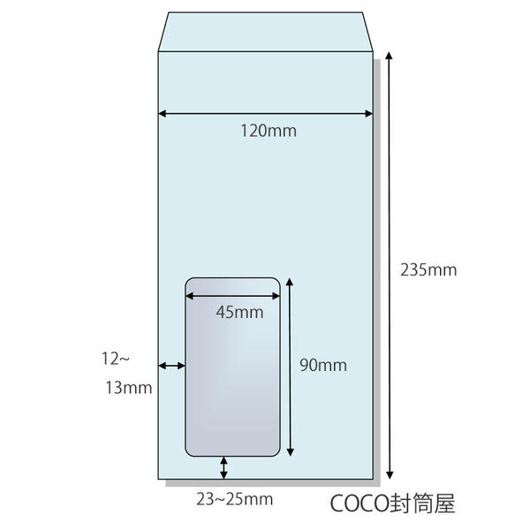
 |  |  | 10㎜動くことを前提に印字範囲を設計
 |  |  | 封筒:120㎜－110㎜折

 |  |  | 【窓あき封筒】 ・封筒として長６封筒を推奨、長３封筒も利用可能 ・窓あき封筒対応（45ｍｍ×90ｍｍ）用紙左から23 ～25ｍｍ、上から12～13ｍｍ ・内容物のズレを意識して設計 【三つ折り線】 様式等に三つ折り線を記す場合は、以下を基準とする。 ・左位置：10mm ・長６封筒の場合、上位置：99mm、198mmを基準とする ・長３封筒の場合、上位置：110mm、220mmを基準とする ※いずれの場合も三つ折り線の位置は基準を参考とすればよく厳密な位置の一致は 求めない

